Table 1
Identificador | RQ006
Nombre | Inclusión de experiencia laboral en el perfil.
Descripción | El usuario registrado en la plataforma de empleo quiere poder agregar y gestionar su experiencia laboral dentro de su perfil para que las empresas o intercambios que revisen su perfil puedan evaluar su idoneidad para los trabajos ofertados.
Criterios de aceptación | • Formulario de experiencia laboral: El usuario debe tener acceso a un formulario donde pueda ingresar detalles de su experiencia laboral, tales como: • Nombre de la empresa • Ocupaciones de carga • Duración del empleo (fecha de inicio y fecha de fin) • Descripción de responsabilidades y logros • Ubicación geográfica de la empresa (opcional) • Referencias (opcional) • Edición y eliminación: El usuario debe poder editar o eliminar cualquier experiencia laboral previamente agregada. • Visualización: La experiencia laboral añadida debe ser visible en el perfil del usuario de manera cronológica (de la más reciente a la más antigua). • Validación de campos: Todos los campos obligatorios deben ser validados antes de que la experiencia pueda ser guardada. Por ejemplo, las fechas deben ser consistentes (la fecha de fin no puede ser anterior a la de inicio). • Privacidad: El usuario debe tener la opción de hacer pública o privada una experiencia laboral específica, para que algunos empleos solo sean visibles para las empresas o contactos seleccionados.
Mockups | 
Autor | Carlos Andres Taquez Maya

Table 2
Identificador | RQ007
Nombre | Inclusión de educación en el perfil.
Descripción | Como usuario, quiero agregar mis estudios en el perfil para que las empresas puedan conocer mi formación académica.
Criterios de aceptación | • El usuario puede ingresar el nombre de la institución educativa, el título obtenido, las fechas de inicio y finalización, y el campo de estudio. • Todos los campos obligatorios deben ser completados antes de permitir el envío. • El sistema debe mostrar un mensaje de éxito al guardar la información. • La información educativa debe aparecer en el perfil del usuario en un formato claro y organizado. • Las entradas deben mostrarse en orden cronológico inverso, con la más reciente en la parte superior. • El usuario debe poder editar la información educativa existente. • Los cambios deben guardarse y reflejarse en el perfil después de la edición. • El sistema debe mostrar un mensaje de éxito tras la edición. • El usuario debe poder eliminar entradas de educación de su perfil. • Antes de eliminar, el sistema debe solicitar una confirmación para evitar eliminaciones accidentales. • Después de la eliminación, el sistema debe mostrar un mensaje de éxito. • El sistema debe validar que las fechas ingresadas sean lógicas (la fecha de finalización no puede ser anterior a la fecha de inicio). • Si se ingresan datos incorrectos, el sistema debe mostrar mensajes de error claros. • El usuario debe tener opciones para establecer la visibilidad de su información educativa (público, solo conexiones, privado). • Las configuraciones de privacidad deben aplicarse correctamente, limitando el acceso según la elección del usuario. • La interfaz para agregar, editar y eliminar educación debe ser intuitiva y fácil de usar. • Todos los elementos deben estar accesibles desde dispositivos móviles y de escritorio.
Mockups | 
Autor | Carlos Andres Taquez Maya

Table 3
Identificador | RQ008
Nombre | Inclusión de habilidades en el perfil.
Descripción | El usuario registrado en la plataforma de empleo quiere agregar una lista de habilidades en su perfil, de forma que las empresas y empleadores puedan ver rápidamente en qué áreas es competente. Estas habilidades son importantes para que el usuario se destaque en las búsquedas de candidatos.
Criterios de aceptación | • Formulario de habilidades: El usuario debe tener acceso a una sección del perfil donde pueda: • Selecciona habilidades predefinidas desde una lista o agrega nuevas habilidades personalizadas. • Asignar un nivel de competencia (básico, intermedio, avanzado o experto). • Incluir una breve descripción opcional para dar más contexto a la habilidad. • Edición y eliminación: El usuario debe poder editar o eliminar cualquier habilidad previamente agregada. • Visualización: Las habilidades añadidas deben ser visibles en el perfil del usuario, organizadas por nivel de competencia o en orden alfabético, según se prefiera. • Validación de campos: Las habilidades deben cumplir con las siguientes condiciones: • El nombre de la habilidad no debe estar vacío. • No se pueden añadir habilidades duplicadas. • El nivel de competencia es opcional, pero debe ser claro si se selecciona. • Privacidad: El usuario debe tener la opción de hacer visible o no cada habilidad específica.
Mockups | 
Autor | Carlos Andres Taquez Maya

Table 4
Identificador | RQ009
Nombre | Inclusión de certificaciones en el perfil.
Descripción | Como usuario del sistema, quiero poder agregar y gestionar mis certificaciones en mi perfil, para que pueda mostrar mis habilidades y logros profesionales a posibles empleadores y colegas.
Criterios de aceptación | • Formulario de certificaciones: El usuario debe tener acceso a un formulario donde pueda ingresar: • Nombre de la certificación. • Entidad emisora de la certificación. • Fecha de obtención y, si es relevante, fecha de vencimiento. • Descripción de la certificación (opcional). • Enlace a documento o verificación externa (opcional). • Edición y eliminación: El usuario puede editar o eliminar certificaciones agregadas anteriormente. • Visualización: Las certificaciones deben visualizarse en el perfil del usuario en orden cronológico (de más reciente a más antigua). • Validación de campos: • El nombre de la certificación y la entidad emisora no deben estar vacíos. • La fecha de obtención debe ser válida y no futura. • Si se incluye fecha de vencimiento, debe ser posterior a la fecha de obtención. • Privacidad: El usuario puede configurar la visibilidad de cada certificación, para que algunas certificaciones sean públicas o privadas.
Mockups | 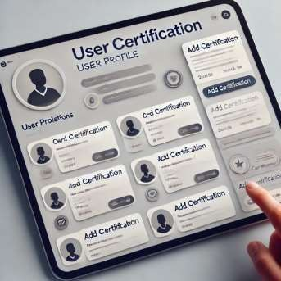
Autor | Carlos Andres Taquez Maya

Table 5
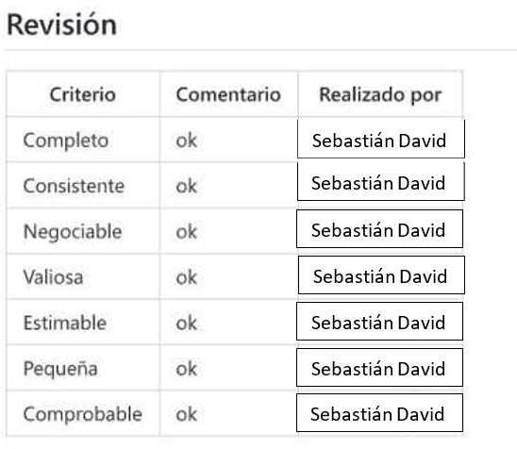
Identificador | RQ021
Nombre | Funcionalidad de comentarios en publicaciones.
Descripción | La funcionalidad de comentarios permitirá a los usuarios interactuar con el contenido publicado en la plataforma. A través de esta herramienta, los usuarios podrán expresar sus opiniones, hacer preguntas y participar en discusiones relacionadas con las publicaciones de otros.
Criterios de aceptación | • El usuario puede escribir un comentario en una publicación. • El comentario debe tener un límite de caracteres (ej. 500 caracteres). • El sistema debe mostrar un mensaje de error si el comentario excede el límite. • Los comentarios deben ser visibles debajo de la publicación correspondiente. • Cada comentario debe mostrar el nombre del usuario y la fecha y hora en que fue publicado. • Edición y Eliminación de Comentarios: • El usuario debe poder editar sus propios comentarios. • El usuario debe poder eliminar sus comentarios con una confirmación previa. • Los administradores deben poder eliminar comentarios que violen las políticas de la plataforma (ej. lenguaje ofensivo). • Los comentarios pueden ser reportados por otros usuarios para revisión. • Los usuarios deben recibir notificaciones si alguien comenta en sus publicaciones. • Opción de habilitar o deshabilitar las notificaciones en la configuración del perfil. • El sistema debe permitir a los usuarios responder a comentarios específicos, creando un hilo de conversación. • Las respuestas deben estar indentadas para diferenciarse de los comentarios principales
Mockups | 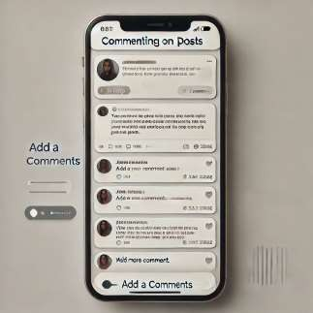
Autor | Carlos Andres Taquez Maya

